CASO DE USO
 | FORMATO DE CASOS DE PRUEBAS
 | CO22
 | CASO DE USO | Editar rol
 | PRUEBA | Validar la editacion del rol
 | DESCRIPCIÓN | Verificar si el sistema permite editar un rol de la base de datos
 | CONDICIONES DE EJECUCIÓN | El unico que puede hacer esto es el administrador
 | MÓDULO | Permisos y rol

# | ENTRADA | RESULTADO ESPERADO | EVALUACIÓN DE LA PRUEBA | OBSERVACIONES
1 | Ingresar en listar roles y ingresar a editar roles y Cambiar los datos necesarios dejando todos los campos llenos y dar click en aceptar | Alerta de rol editado correctamente | Aprobado | 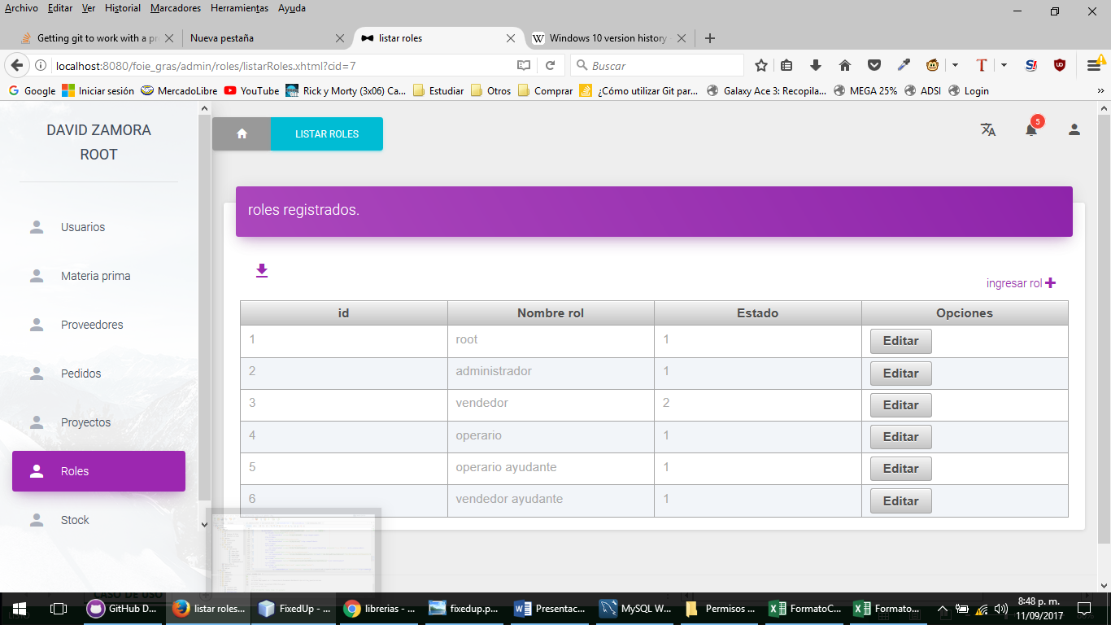
2 | Ingresar en listar roles y ingresar a editar roles y Cambiar los datos necesarios dejando todos los campos llenos y dar click en aceptar | Alerta Lo sentimos los datos no se pudieron guardar en la base de datos

